Sheet1
出走ガイド(個別版)
 |  |  |  |  |  | 最終更新 2026/08/17
 |  |  |  |  |  | ＡＪ北海道

 | ※出走ガイドには、全イベントに共通の「共通版」と各イベント毎の「個別版」の2種類があります。 「共通版」も併せてご参照ください。

■イベントの概要
 | イベント名 | BRM912北海道300㎞函館
 | 種 目 | ACP公認300km
 | 主 催 者 | 一般社団法人オダックス・ジャパン北海道
 | 開催年月日 | 2026年9月12日(土)〜9月13日(日)
 | 出走受付 / スタート / ゴール | 名 称 | 元町公園
 |  | 所在地 | 函館市元町１２
 |  | 参 考 | https://www.hakodate-jts-kosya.jp/park/motomachi/
 | スタート日時 | 2026年9月12日(土) 07:00
 | 認定制限日時 | 2026年9月13日(日) 03:00
 | 認定制限時間 | 20時間
 | コ ー ス | 元町公園～木古内〜上ノ国〜乙部〜厚沢部〜落部〜森町〜恵山〜元町公園

 | 実施担当 | ルースベン・スチュアート ピーター |  | 電話番号はブルベカードに記載します。
 | 運営スタッフ | 中村悠太
 | 運営スタッフ | 松本大

 | 配布資料 | 出走ガイド(共通版) |  | https://ajhokkaido.jp/brevets.html
 |  | 出走ガイド(個別版) |  | この資料
 |  | キューシート |  | ブルべ実施情報ページの「BRM912北海道300㎞函館」にリンクを掲載しています。
 |  | コースマップ |  | 概略はイベント情報ページのコース図、詳細は下記Ride With GPSデータを参照ください。
 |  | Ride With GPSデータ |  | https://ridewithgps.com/routes/53455676
 |  | お知らせ・参考資料

■DNS連絡

 | ・DNSの場合はDNS連絡フォームより連絡してください。 自動返信メールが送付されます。
 | DNS連絡フォーム | https://forms.gle/Rb8AAdT2LzhGBRQQ8

■出走要領
 | 現地受付の有無 | 有り
 | 駐車場 | スタート地点付近の有料駐車場しかないことご了承してください。 車内に貴重品は置かないでください。 駐車関連トラブルについて主催者は責任を負いません。
 | 荷物の預かり | スタート・ゴールで荷物の預かり可。荷物引き取りは9/12の16時以降に可能です。

 | 【受付の流れ】
 | 項 目 | 時 間 |  | 内 容
 | 受付会場開設 | 6:00:00
 | 安全装備の確認 | 受付開始前随時 |  | 各自で確認し、不備の場合は対応してください。
 | 受付開始 | 06:20～随時 |  | 受付の指定用紙にサインしてください(同意書の持参は不要です) 受付指定用紙の左端の連番がエントリー番号です。下記受付時にこの番号を告げてください。サインされた方にブルべカードをお渡しします。お名前エントリー番号を確認してください。
 | ブリーフィング | 6:40:00 |  | コース試走した上での注意事項等を説明します。 筆記用具キューシートをお持ちの上で参加してください。
 | 安全装備の確認 | 06:50～ |  | 安全装備の確認をします。スタッフからブルべカードへ出走確認サインを受けてください。
 | スタート開始 | 07:00～ |  | 安全装備の確認を受け次第随時スタートしてください。
 | スタート制限時刻 | 7:30:00 |  | この時間までにスタートを完了してください。

■ゴール要領
 | ゴール場所 | スタート場所と同じ（9/12 16:00 - 9/13 03:00）
 | ゴール受付 | 【ブルベカード】・ブルベカードとコンビニレシートをスタッフへ提出してください。ＰＣはすべてコンビニエンスストアです．各コンビニエンスストアで買い物をし、発行されるレシートの時刻を通過時刻とします。レシートをゴールまで保管してください． 【完走メダル】 ・ＡＣＰ発行の完走認定メダルをご希望の方は、ゴール時に1,000円をいただきますので、予めご用意ください

■DNFの場合
 |  ・DNF後、遅滞なくスタッフへ電話・メール連絡してください。 電話 電話で伝える内容： 出走番号、氏名、DNFの場所、DNFの事由 状況等、帰還方法(自走、JR等) メール メールアドレス：dnf@ruthven-stuart.org 件名 ：300kDNF連絡 本文 ：出走番号、氏名、DNFの場所、DNFの事由、状況等、帰還方法(自走、JR等) ※スタッフによる回収等のサポートはありません。

■受付・スタート・ゴール場所案内図
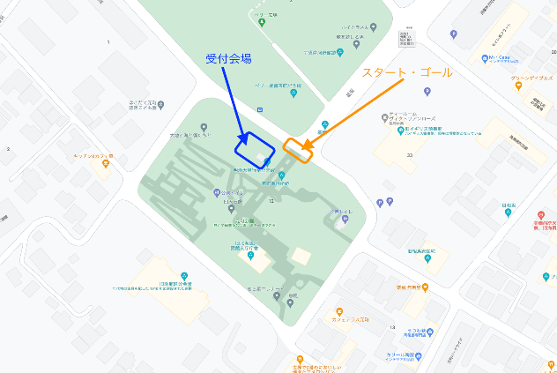
公園内では朝のラジオ体操など他の利用者が多数おります。公園内での自転車走行は控えてください。

■チェックポイント・通過チェック
 | PC1 セイコーマート 木古内 |  |  |  | 0139-22-2031 深夜0時に閉店
 | 通過C1 海のプール入口
 | PC2 セイコーマート八雲落部 |  |  |  | 0137-67-3535 深夜0時に閉店
 | PC3 セブンイレブン鹿部町 |  |  |  | 0137-27-5525 24時間営業
 | PC4 セブンイレブン渡島恵山 |  |  |  | 0138-83-3240 24時間営業
 | 通過C2 五稜郭タワー
■通過チェックについて
 | 通過チェックは写真での通過確認とします。 自転車と指定の写真を撮影してゴール受付でスタッフに見せてください。 必ず自転車と指定のランドマークをセットで撮影してください。写真は鮮明でなくても可です。

 | ↓通過C1 海のプール入口
 | 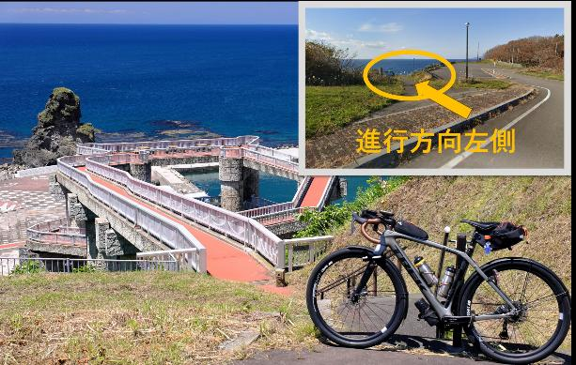
 | ↓通過C2 五稜郭タワー
 | 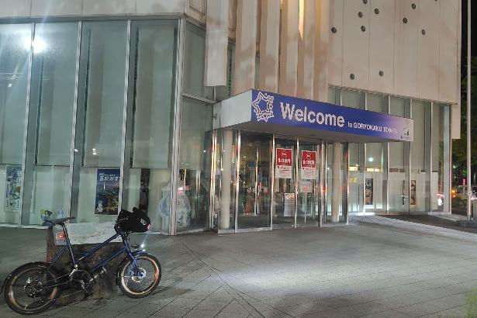

■注意事項
 | ・9月の北海道、夕方から夜にかけて冷え込みます。寒さ対策をお願いします。

